상품제안서
PP지퍼화일 | 상품코드: F00450

 |  |  |  |  |  |  | 02-412-0044 | www.easy1.co.kr
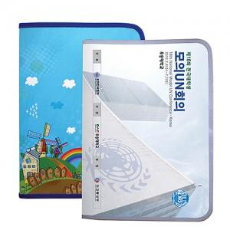

【상세/제작정보】 | 최소발주 1000개 부터 입니다.

【인쇄/포장옵션】 | 풀칼라 / 벌크박스

【공급단가】 | 수량 | 1,000~ | 2,000~ | 3,000~ | 5,000~ | 10,000~
*VAT별도 | 단가 | 1,490원 | 1,430원 | 1,380원 | 1,320원 | 1,290원

【상품 URL】 | https://dev.easy1.co.kr:443/src/goods_detail.php?gdno=450

